Estadísticas
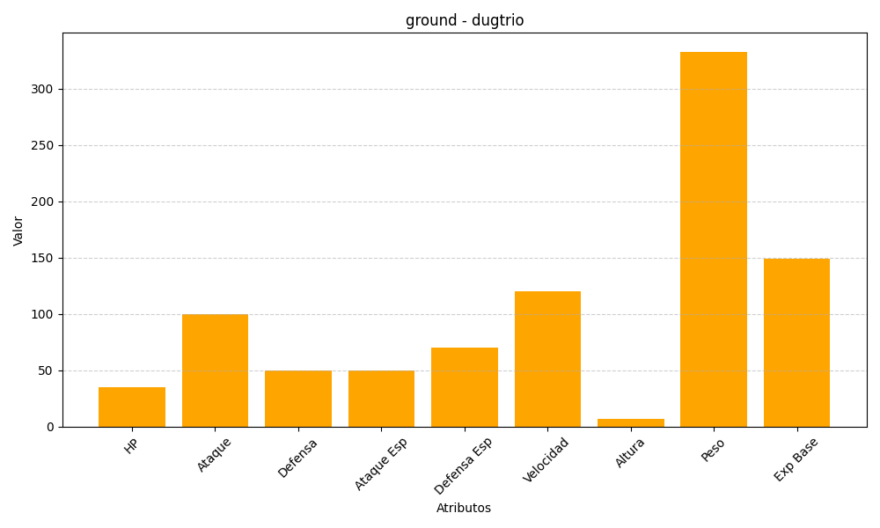
ID | Nombre | Tipo | HP | Ataque | Defensa | Ataque Especial | Defensa Especial | Velocidad | Altura | Peso | Experiencia Base
51 | dugtrio | ground | 35 | 100 | 50 | 50 | 70 | 120 | 7 | 333 | 149

